Sheet1
Line | 1 Line là một chuỗi Máy (Stations) liên tiếp nhau, sản xuất đi hết Line để ra thành phẩm
 | 1 Line tại 1 thời điểm chỉ sản xuất 1 loại Ref của 1 loại Product

Station | là 1 máy trong Line, tham gia 1 công đoạn của Line
 | Mỗi station có 1 bộ thông số setpoint gọi là MFC

Product | 1 loại Sản phẩm, có thể có nhiều Ref |  |  | Ví dụ: Product: Ống máu nhựa Refs: Ống máu nhựa - 01, ống máu nhựa - yellow….
Ref (Reference) | 1 phân loại nhỏ hơn của Sản phẩm
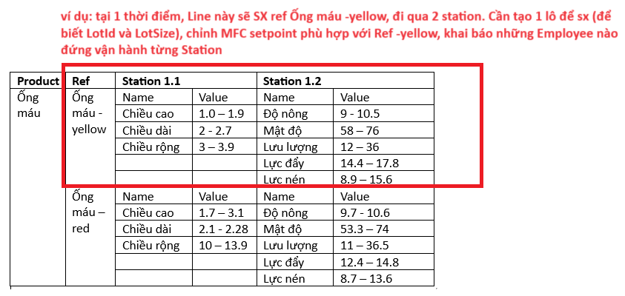
MFC | bộ setpoint của 1 station |  |  | Ví dụ:
 | mỗi setpoint: Name, MixValue, MaxValue,….
 | Station khác nhau sẽ có các bộ MFC ít, nhiều khác nhau…
 | Name là cố định trong mỗi Station
 | MinValue, MaxValue phụ thuộc vào Ref

Lot | Lô sx Ref (mã lô, sx bao nhiêu: LotSize)
Employee | Nhân viên đứng từng Station
 | 1 Station có thể nhiều Employee đứng

ShiftReport | Ca làm, từ khi bật máy đến tắt máy, gồm nhiều Shot
Shot | 1 chu kì để xong 1 thành phẩm, thường là 3s

 |  |  |  |  | MFC của station IE-F2-HCA01
LineId | LineName | LineType | Stations
1 | Máy nút chặn |  | 1 station |  | ID | Name | Value hiện tại trên máy
 |  |  | StationId | StationName | D4116 | S8_OFF_SET_TR1 | 21
 |  |  | IE-F2-HCA01 | Automatic Heparin Cap Assembly Machine (Máy Lắp Ráp Nút Chặn Đuôi Kim Luồn Tự Động) | D4124 | S8_MINIMUN_HEIGHT_VALUE_TR1 | 21
 |  |  |  |  | D4128 | S8_MAXIMUM_HEIGHT_VALUE_TR1 | 21.3
 |  |  |  |  | D4316 | S8_OFF_SET_TR3 | 21
 |  |  |  |  | D4324 | S8_MINIMUM_HEIGHT_VALUE_TR3 | 21
 |  |  |  |  | D4328 | S8_MAXIMUM_HEIGHT_VALUE_TR3 | 21.25
 |  |  |  |  | D4216 | S9_OFF_SET_TR2 | 21
 |  |  |  |  | D4224 | S9_MINIMUM_HEIGHT_VALUE_TR2 | 21
 |  |  |  |  | D4228 | S9_MAXIMUM_HEIGHT_VALUE_TR2 | 21.55
 |  |  |  |  | D4416 | S9_OFF_SET_TR4 | 21
 |  |  |  |  | D4424 | S9_HEIGHT_MINIMUM_VALUE_TR4 | 21
2 | Máy ống máu thường |  | 3 stations |  | D4428 | S9_MAXIMUM_HEIGHT_VALUE_TR4 | 21.29
 |  |  | StationId | StationName
 |  |  | IE-F3-BLO06 | DOSING DRYING Machine (Máy Phun Sấy Hóa Chất)
 |  |  | IE-F3-BLO01 | Auto capped machinery for cap with stopper (Máy Đóng Nắp Có Nút Cao Su Tự Động)
 |  |  | IE-F3-BLO02 | Auto capped machinery for cap without stopper (Máy Đóng Nắp Không Có Nút Cao Su Tự Động)

